Anleitung
 |  | Benutzerhandbuch
 |  | Version | 1.6 | Dokumenten-ID: TID10DT112DE

 |  |  |  | Profiltypen
 |  |  |  | Glattprofil (G) |  |  | Dachpaneele (SNV)

 |  |  |  |  |  |  | Profiltypen | A | B
 |  |  |  |  |  |  | Trapezprofil | X
 |  |  |  | Mikroliniertes Profil (M) |  |  | S‑Profil (S) |  | X
 |  |  |  |  |  |  | V‑Profil (V) |  | X
 |  |  |  |  |  |  | Glattprofil (G) |  | X
 |  |  |  |  |  |  | Mikroliniertes Profil (M2) |  | X
 |  |  |  | Mikroliniertes Profil (M2) |  |  | S‑Profil (perforiert) |  | X

 |  |  |  | Mikroliniertes Profil (M3)

 |  |  |  | Mikroliniertes Profil (M8)

 |  |  |  | S‑Profil (S)

 |  |  |  | V‑Profil (V)

 |  |  |  | V‑Profil (V2)

 |  |  |  | Trapezprofil

BEISPIEL FÜR PANEELKENNZEICHNUNG:
Trimoterm Perform C FTV-60/1000 MS

Trimoterm | Perform C | FTV | 60 | 1000 | M | S

Paneelfamilie | Kerntyp | Paneeltyp | Dicke | Modul | Seite A | Seite B
 |  |  | (T) | (M) | (Außenseite) | (Innenseite)
 |  |  |  |  | Profiltyp | Profiltyp

BEISPIEL FÜR STAHLBLECHKENNZEICHNUNG:

außen: 0,55 mm SP 25 µm ANTHRAZIT |  |  | – Seite A (Außenseite): Dicke (0,55 mm) Beschichtungstyp (SP 25 µm) Farbe (ANTHRAZIT)
innen: 0,50 mm SP 25 µm GRAUWEISS |  |  | – Seite B (Innenseite): Dicke (0,50 mm) Beschichtungstyp (SP 25 µm) Farbe (GRAUWEISS)

Referenzdokumente:

 | Trimoterm Technical Specification
 | Inclined Roof System Trimoterm SNV
 | Trimoterm Fireproof Panels Brochure

 | Packaging transport and storage for Trimo products
 | Horizontal Façade System Trimoterm FTV

Wie gibt man Daten ein und kopiert sie?
Die in den Zellen eingegebenen Werte werden automatisch gegen Produktionsgrenzen validiert und
anschließend mit Excel-Tools für "Datenvalidierungen" und "Bedingte Formatierung" formatiert.

 | Wert eingeben | Eingabe erforderlich.
 | Wert OK | Innerhalb der Grenzen.
 | Wert OK | Berechenter Wert, nicht ändern.
 | Wert OK | Innerhalb begrenzter Grenzen, siehe Kommentar.
 | Der Wert ist nicht OK. | Außerhalb der Grenzen/Kombo, Wert(e) ändern.
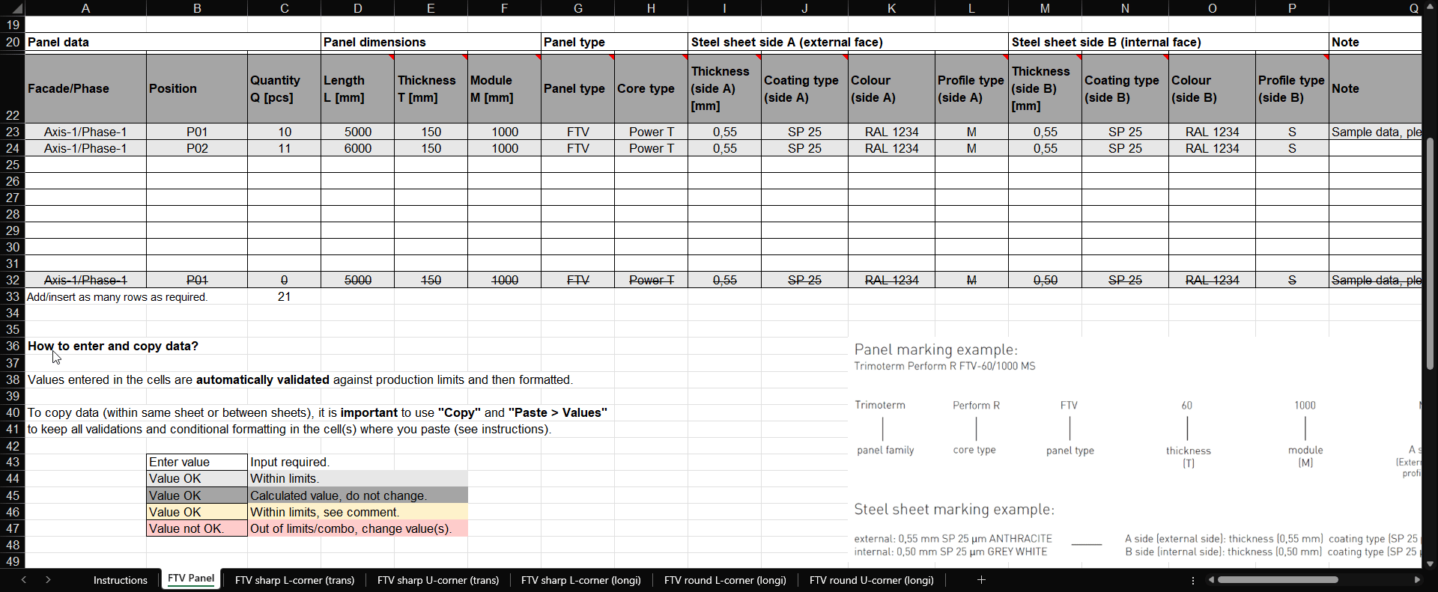

Haftungsausschluss
Der Hauptzweck und einziger Zweck dieses Dokuments ist es, externen Designern eine Schnittlistentabelle mit integrierten Einschränkungen bereitzustellen. Die Trimo Group hält das volle Urheberrecht an den in diesem Dokument bereitgestellten Informationen und Details. Professionelle Sorgfalt wurde gewaltsam geleistet, um sicherzustellen, dass Informationen/Details korrekt, vollständig und nicht irreführend sind, jedoch übernimmt Trimo, einschließlich seiner Tochtergesellschaften, keine Verantwortung oder Haftung für Fehler oder Informationen, die als irreführend eingestuft werden. Informationen/Details in diesem Dokument dienen ausschließlich allgemeinen Zwecken. Die Nutzung erfolgt auf eigene Initiative und die Verantwortung für die Einhaltung lokaler Gesetze. Unter keinen Umständen haftet Trimo für Verluste oder Schäden, einschließlich ohne Verweigerung, indirekter oder daraus resultierender Verluste oder Schäden oder jeglicher Verluste oder Schäden, die sich aus Verlustgewinn aus oder im Zusammenhang mit der Nutzung dieses Dokuments ergeben. Jegliche Gleichungsänderung dieses Dokuments oder Instruktionstextes ist strengstens verboten. Alle von der Trimo Group veröffentlichten Informationen unterliegen einer kontinuierlichen Weiterentwicklung, und die in diesem Dokument enthaltenen Informationen und Details sind zum Zeitpunkt der Ausgabe aktuell. Es liegt in der Verantwortung des Nutzers, die aktuellsten Informationen von Trimo zu erhalten, wenn Informationen/Details für ein bestimmtes Projekt verwendet werden. Die letzte Version des Dokuments ist auf www.trimo-group.com verfügbar. Die neueste Version eines veröffentlichten Dokuments in englischer Sprache hat Vorrang vor anderen übersetzten Dokumenten.

SNV Paneel
 |  | Stückliste
 |  | SNV Dachpaneel
 |  | Version | 1.6 | Dokumenten-ID: TID10DT112DE

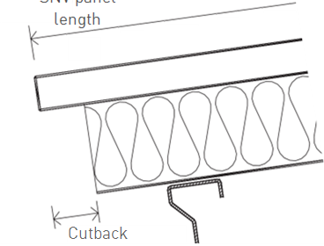
L
Projektname: |  |  |  |  |  | Trimoterm Brandschutzpaneele sind die perfekte Lösung für geneigte Dächer. Dank der hervorragenden technischen Eigenschaften sowie des vollständigen Sortiments an technischen Lösungen und Elementen ermöglicht das Trimoterm‑Dachsystem eine aktive und kreative Anpassung an alle Anforderungen von Gebäuden. Aufgrund ihrer Vielseitigkeit eignen sie sich für die Montage als Fassaden, Trennwände und Decken. |  |  |  |  | L = SNV‑Paneellänge
Projektreferenz:
Kundenname:
Kundenbestellung Nr.:
Trimo-Bestellung Nr.:

X
Stückliste Nr.:
Überarbeitung:
Datum:
 |  |  |  |  |  |  |  |  |  | X = Rückschnitt 80–200 mm
 |  |  |  |  |  | Paneellängen bis zu 14 m.
Gebäude/Einheit: |  |  |  |  |  | Standard panel width is 1000 mm. |  |  |  |  |  |  | Linker Rückschnitt |  |  |  |  | Rechter Rückschnitt

Paneeldaten |  |  | Paneelmaße |  |  | Paneeltyp |  |  | Stahlblech Seite A (Außenseite) |  |  |  | Stahlblech Seite B (Innenseite) |  |  |  | Anmerkung | Menge | Priorität

Fassade/Phase | Position | Menge Q [PCS] | Länge L [mm] | Dicke T [mm] | Modul M [mm] | Paneeltyp | Kerntyp | Rückschnitt | Dicke (Seite A) [mm] | Beschichtungstyp (Seite A) | Farbe (Seite A) | Profiltyp (Seite A) | Dicke (Seite B) [mm] | Beschichtungstyp (Seite B) | Farbe (Seite B) | Profiltyp (Seite B) | Anmerkung | Gesamt Q×L×M [m2] | Priorität
 |  |  |  |  | 1000 | SNV |  |  |  |  |  | Trapezoid |  |  |  |  |  | 0.000
 |  |  |  |  | 1000 | SNV |  |  |  |  |  | Trapezoid |  |  |  |  |  | 0.000
 |  |  |  |  | 1000 | SNV |  |  |  |  |  | Trapezoid |  |  |  |  |  | 0.000
 |  |  |  |  | 1000 | SNV |  |  |  |  |  | Trapezoid |  |  |  |  |  | 0.000
 |  |  |  |  | 1000 | SNV |  |  |  |  |  | Trapezoid |  |  |  |  |  | 0.000
 |  |  |  |  | 1000 | SNV |  |  |  |  |  | Trapezoid |  |  |  |  |  | 0.000
 |  |  |  |  | 1000 | SNV |  |  |  |  |  | Trapezoid |  |  |  |  |  | 0.000
 |  |  |  |  | 1000 | SNV |  |  |  |  |  | Trapezoid |  |  |  |  |  | 0.000
 |  |  |  |  | 1000 | SNV |  |  |  |  |  | Trapezoid |  |  |  |  |  | 0.000
Achse-1/Phase-1 | P01 | 0 | 5000 | 150 | 1000 | SNV | Power T | None | 0.55 | SP 25 | RAL 1234 | Trapezoid | 0.50 | SP 25 | RAL 1234 | S | Beispieldaten, bitte löschen | 0.000 | Priorität A
 |  |  |  |  |  |  |  |  |  |  |  |  |  |  |  |  | Total [m2] | 0.000

Zubehör für die SNV‑Montage:
(30007657) | Profilfüller SNV 1000 PE – positiv |  |  |  | Stk.
(30007654) | Profilfüller SNV 1000 PE – negativ |  |  |  | Stk.
farbabhängig | SNV Sattelscheiben |  |  |  | Stk. |  | Farbe |  |  | BEISPIEL FÜR PANEELKENNZEICHNUNG:
farbabhängig | Abdeckblech – positiv |  |  |  | Stk. |  | Farbe |  |  | Trimoterm Perform C FTV-60/1000 MS
farbabhängig | Abdeckblech – negativ |  |  |  | Stk. |  | Farbe
 |  |  |  |  |  |  |  |  |  | Trimoterm | Perform C | FTV | 60 | 1000 | M | S

Wie gibt man Daten ein und kopiert sie? |  |  |  |  |  |  |  |  |  | Paneelfamilie | Kerntyp | Paneeltyp | Dicke | Modul | Seite A | Seite B
 |  |  |  |  |  |  |  |  |  |  |  |  | (T) | (M) | (Außenseite) | (Innenseite)
Die in den Zellen eingegebenen Werte werden automatisch gegen Produktionsgrenzen validiert und anschließend formatiert. |  |  |  |  |  |  |  |  |  |  |  |  |  |  | Profiltyp | Profiltyp

Um Daten (innerhalb desselben Blatts oder zwischen Blättern) zu kopieren, ist es wichtig, "Kopieren" und "Einfügen > Werte" zu verwenden.
Alle Validierungen und bedingten Formatierungen in den Zellen, in denen man einfügt (siehe Anweisungen), zu behalten. |  |  |  |  |  |  |  |  |  | BEISPIEL FÜR STAHLBLECHKENNZEICHNUNG:

 | Wert eingeben | Eingabe erforderlich. |  |  |  |  |  |  |  | außen: 0,55 mm SP 25 µm ANTHRAZIT |  |  | – Seite A (Außenseite): Dicke (0,55 mm) Beschichtungstyp (SP 25 µm) Farbe (ANTHRAZIT)
 | Wert OK | Innerhalb der Grenzen. |  |  |  |  |  |  |  | innen: 0,50 mm SP 25 µm GRAUWEISS |  |  | – Seite B (Innenseite): Dicke (0,50 mm) Beschichtungstyp (SP 25 µm) Farbe (GRAUWEISS)
 | Wert OK | Berechenter Wert, nicht ändern.
 | Wert OK | Innerhalb begrenzter Grenzen, siehe Kommentar.
 | Der Wert ist nicht OK. | Außerhalb der Grenzen/Kombo, Wert(e) ändern.

Referenzdokumente

 | Trimoterm Technical Specification
 | Inclined Roof System Trimoterm SNV
 | Trimoterm Fireproof Panels Brochure

 | Packaging transport and storage for Trimo products
 | Horizontal Façade System Trimoterm FTV

